ex-902
excel-213 - Sumowanie obszaru który zawiera błędy - SUMA.JEŻELI

 | Razem Wartość:
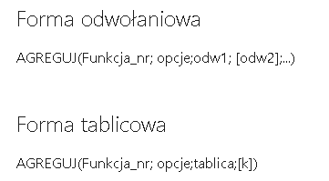
Miejscowość | Do zapłaty | Wartość
Poznań | 6,092.00 zł | 3.6113
Sochaczew |  | #DIV/0!
Warszawa | 101,373.00 zł | 0.1628 | Miejscowość | Poziom DKT
Sochaczew |  | #DIV/0! | Płock | 15000
Płock | 62,243.00 zł | 0.241 | Poznań | 22000
Płock | 75386.00 zł | #VALUE! | Sochaczew | 36000
Sochaczew |  | #DIV/0! | Warszawa | 16500
Płock | -89,890.00 zł | -0.1669
Płock | 2,338.00 zł | #N/A
Płock | -88,895.00 zł | -0.1687
Warszawa | 69,964.00 zł | 0.2358

PM
SUBSKRYBUJ

